Sheet1
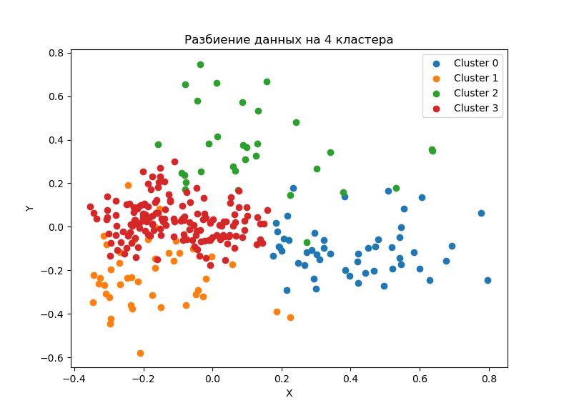
clust | VDS_r | ITcosts_r | skvozcosts_r | trainingcosts_r | RDcosts_r | RDsalary_r | RDequip_r
0 | 573412.45 | 1.21% | 0.34% | 0.12% | 1.59% | 31.19% | 1.82%
0 | 2310865.04 | 1.63% | 0.35% | 0.20% | 1.62% | 29.16% | 1.84%
1 | 290961.71 | 1.03% | 0.17% | 0.14% | 0.30% | 44.81% | 8.83%
1 | 1157548.31 | 0.79% | 0.33% | 0.14% | 0.28% | 46.99% | 7.73%
2 | 603669.20 | 1.10% | 1.97% | 0.15% | 0.66% | 46.06% | 2.16%
2 | 2465257.83 | 0.95% | 1.65% | 0.13% | 0.67% | 40.04% | 2.58%
3 | 310269.73 | 0.99% | 0.24% | 0.12% | 0.38% | 52.08% | 1.70%
3 | 1325860.28 | 0.93% | 0.31% | 0.13% | 0.42% | 51.69% | 1.73%

clust | VDS_r | ITcosts_s | skvozcosts_s | trainingcosts_s | RDcosts_r | RDsalary_r | RDequip_r
0
0 | 4.03 | 35% | 2% | 63% | 2% | -6% | 1%
1
1 | 3.98 | -23% | 91% | 4% | -8% | 5% | -12%
2
2 | 4.08 | -14% | -16% | -15% | 1% | -13% | 20%
3
3 | 4.27 | -6% | 31% | 10% | 8% | -1% | 2%

Медианы кластеров
clust | VDS_r | ITcosts_r | skvozcosts_r | trainingcosts_r | RDcosts_r | RDsalary_r | RDequip_r
0 | 1225362.61 | 1.27% | 0.22% | 0.13% | 1.47% | 29.28% | 1.65%
1 | 465105.39 | 0.83% | 0.11% | 0.13% | 0.19% | 46.45% | 8.16%
2 | 832767.75 | 0.98% | 1.68% | 0.11% | 0.40% | 44.24% | 1.69%
3 | 534704.71 | 0.92% | 0.19% | 0.11% | 0.33% | 52.01% | 1.39%

